podział na subregiony

Podział Wielkopolski na subregiony wg przynależności powiatowych urzędów pracy do Oddziałów Wojewódzkiego Urzędu Pracyw Poznaniu
 | powrót do spisu tabel

Tab. 3.1
Tabela 3. Osoby bezrobotne w Wielkopolsce ogółem - czerwiec 2020 r. |  |  |  |  |  |  |  | Powrót do spisu tabel
3.1 Liczba, zmiany i płynność bezrobocia
L.p. | Powiaty | Liczba bezrobotnych w końcu miesiąca | % wzrost/spadek bezrobotnych |  | dane z miesiąca sprawozdawczego
 |  |  | w stosunku do maja 2020 r. | w stosunku do czerwca 2019 r. | napływ | odpływ
 |  |  |  |  |  | ogółem | z powodu podjęcia pracy
1. | chodzieski | 1,589 | -1.5 | 31.6 | 141 | 165 | 79
2. | czarnkowsko -trzcianecki | 1,648 | -3.8 | 32.7 | 267 | 332 | 189
3. | gnieźnieński | 2,360 | -0.2 | 19.4 | 224 | 229 | 158
4. | gostyński | 1,827 | 1.9 | 8.0 | 184 | 150 | 113
5. | grodziski | 923 | -0.8 | 14.7 | 121 | 128 | 103
6. | jarociński | 1,408 | 0.6 | 55.6 | 173 | 165 | 96
7. | kaliski | 2,488 | 0.3 | 34.4 | 265 | 257 | 169
7a. | - powiat ziemski | 856 | -1.2 | 28.1 | 84 | 94 | 62
7b. | - m. Kalisz | 1,632 | 1.1 | 38.0 | 181 | 163 | 107
8. | kępiński | 685 | -1.6 | 18.9 | 93 | 104 | 76
9. | kolski | 1,587 | 3.2 | 31.3 | 243 | 194 | 133
10. | koniński | 6,646 | 1.8 | 24.2 | 639 | 521 | 339
10a. | - powiat ziemski | 4,280 | 1.1 | 25.7 | 407 | 362 | 250
10b. | - m. Konin | 2,366 | 3.2 | 21.8 | 232 | 159 | 89
11. | kościański | 1,023 | 1.9 | 22.4 | 138 | 119 | 103
12. | krotoszyński | 1,414 | -1.0 | 34.5 | 158 | 172 | 140
13. | leszczyński | 2,126 | 0.2 | 21.8 | 257 | 253 | 170
13a. | - powiat ziemski | 878 | 1.7 | 41.2 | 103 | 88 | 65
13b. | - m. Leszno | 1,248 | -0.9 | 11.1 | 154 | 165 | 105
14. | międzychodzki | 652 | 0.2 | 17.3 | 106 | 105 | 49
15. | nowotomyski | 976 | -1.9 | 47.4 | 128 | 147 | 119
16. | obornicki | 849 | 1.7 | 36.3 | 97 | 83 | 58
17. | ostrowski | 2,796 | 2.7 | 58.6 | 359 | 285 | 212
18. | ostrzeszowski | 1,153 | 2.2 | 15.1 | 150 | 125 | 87
19. | pilski | 2,879 | 0.6 | 18.9 | 305 | 288 | 168
20. | pleszewski | 1,337 | 2.0 | 63.0 | 178 | 152 | 92
21. | poznański | 9,372 | 7.8 | 38.9 | 1,581 | 903 | 574
21a. | - powiat ziemski | 3,471 | 6.8 | 37.6 | 566 | 345 | 218
21b. | - m. Poznań | 5,901 | 8.4 | 39.7 | 1,015 | 558 | 356
22. | rawicki | 1,174 | 4.6 | 16.7 | 162 | 110 | 88
23. | słupecki | 1,831 | 0.3 | 22.9 | 209 | 204 | 122
24. | szamotulski | 1,321 | 3.8 | 22.4 | 183 | 135 | 104
25. | średzki | 1,761 | 0.6 | 17.8 | 187 | 177 | 112
26. | śremski | 692 | 5.3 | 92.8 | 115 | 80 | 48
27. | turecki | 1,779 | 0.5 | 36.1 | 265 | 256 | 156
28. | wągrowiecki | 1,477 | 1.9 | 35.6 | 142 | 115 | 89
29. | wolsztyński | 639 | 0.8 | 52.1 | 96 | 91 | 72
30. | wrzesiński | 1,562 | -0.1 | 37.7 | 196 | 197 | 135
31. | złotowski | 2,004 | 0.7 | 11.2 | 229 | 215 | 137
Województwo |  | 59,978 | 1.9 | 29.8 | 7,591 | 6,457 | 4,290
Subregion kaliski |  | 11,281 | 1.0 | 41.6 | 1,376 | 1,260 | 872
Subregion koniński |  | 11,843 | 1.6 | 26.6 | 1,356 | 1,175 | 750
Subregion leszczyński |  | 6,789 | 1.7 | 19.1 | 837 | 723 | 546
Subregion pilski |  | 9,597 | -0.3 | 23.7 | 1,084 | 1,115 | 662
Subregion poznański |  | 20,468 | 3.8 | 32.6 | 2,938 | 2,184 | 1,460

liczba bezrobotnych w podregionach województwa wielkopolskiego w końcu lipca 2004r.
1 | 1

Tab. 4.1
Tabela 4. Bezrobotne kobiety w Wielkopolsce - czerwiec 2020 r. |  |  |  |  |  |  |  |  | Powrót do spisu tabel
4.1 Liczba, zmiany i płynność bezrobocia
L.p. | Powiaty | Liczba bezrobotnych kobiet w końcu miesiąca | % wzrost/spadek |  | % udział bezrobotnych kobiet w ogóle | dane z miesiąca sprawozdawczego
 |  |  | w stosunku do maja 2020 r. | w stosunku do czerwca 2019 r. |  | napływ | odpływ
 |  |  |  |  |  |  | ogółem | z powodu podjęcia pracy
1. | chodzieski | 928 | -0.5 | 24.2 | 58.4 | 83 | 88 | 40
2. | czarnkowsko -trzcianecki | 889 | -1.4 | 25.9 | 53.9 | 142 | 155 | 96
3. | gnieźnieński | 1,335 | -1.3 | 12.1 | 56.6 | 119 | 137 | 94
4. | gostyński | 1,068 | 2.1 | 1.9 | 58.5 | 95 | 73 | 55
5. | grodziski | 548 | 0.7 | 9.6 | 59.4 | 57 | 53 | 42
6. | jarociński | 825 | -1.1 | 38.2 | 58.6 | 82 | 91 | 43
7. | kaliski | 1,359 | 0.1 | 29.7 | 54.6 | 127 | 125 | 72
7a. | - powiat ziemski | 492 | -3.0 | 19.1 | 57.5 | 35 | 50 | 31
7b. | - m. Kalisz | 867 | 2.0 | 36.5 | 53.1 | 92 | 75 | 41
8. | kępiński | 415 | -0.5 | 13.1 | 60.6 | 62 | 64 | 49
9. | kolski | 919 | 2.1 | 18.4 | 57.9 | 123 | 104 | 72
10. | koniński | 3,891 | 0.5 | 17.1 | 58.5 | 314 | 294 | 180
10a. | - powiat ziemski | 2,588 | -0.3 | 17.9 | 60.5 | 195 | 204 | 133
10b. | - m. Konin | 1,303 | 2.3 | 15.5 | 55.1 | 119 | 90 | 47
11. | kościański | 640 | 1.7 | 15.1 | 62.6 | 78 | 67 | 55
12. | krotoszyński | 816 | -1.1 | 23.1 | 57.7 | 89 | 98 | 78
13. | leszczyński | 1,229 | 0.2 | 13.4 | 57.8 | 124 | 122 | 73
13a. | - powiat ziemski | 506 | 0.4 | 27.1 | 57.6 | 49 | 47 | 30
13b. | - m. Leszno | 723 | 0.0 | 5.4 | 57.9 | 75 | 75 | 43
14. | międzychodzki | 404 | -1.2 | 10.7 | 62.0 | 52 | 57 | 31
15. | nowotomyski | 518 | -2.4 | 42.7 | 53.1 | 63 | 76 | 60
16. | obornicki | 484 | 1.0 | 17.2 | 57.0 | 51 | 46 | 30
17. | ostrowski | 1,479 | 2.6 | 42.9 | 52.9 | 180 | 143 | 103
18. | ostrzeszowski | 742 | 4.1 | 5.8 | 64.4 | 87 | 58 | 41
19. | pilski | 1,630 | -0.4 | 12.3 | 56.6 | 154 | 161 | 95
20. | pleszewski | 763 | 4.1 | 43.2 | 57.1 | 106 | 76 | 48
21. | poznański | 5,124 | 7.5 | 30.8 | 54.7 | 854 | 495 | 293
21a. | - powiat ziemski | 2,008 | 6.5 | 26.4 | 57.9 | 317 | 194 | 106
21b. | - m. Poznań | 3,116 | 8.2 | 33.8 | 52.8 | 537 | 301 | 187
22. | rawicki | 715 | 5.9 | 15.7 | 60.9 | 94 | 54 | 40
23. | słupecki | 1,087 | 0.1 | 12.9 | 59.4 | 113 | 112 | 63
24. | szamotulski | 803 | 1.9 | 12.0 | 60.8 | 93 | 78 | 55
25. | średzki | 1,065 | -0.3 | 15.6 | 60.5 | 92 | 95 | 62
26. | śremski | 401 | 5.0 | 71.4 | 57.9 | 56 | 37 | 21
27. | turecki | 1,059 | 0.3 | 20.6 | 59.5 | 138 | 135 | 69
28. | wągrowiecki | 873 | 0.8 | 23.1 | 59.1 | 73 | 66 | 46
29. | wolsztyński | 360 | 4.7 | 41.7 | 56.3 | 57 | 41 | 32
30. | wrzesiński | 919 | 0.0 | 24.0 | 58.8 | 104 | 104 | 68
31. | złotowski | 1,140 | 0.4 | 3.4 | 56.9 | 119 | 114 | 67
Województwo |  | 34,428 | 1.7 | 20.7 | 57.4 | 3,981 | 3,419 | 2,173
Subregion kaliski |  | 6,399 | 1.2 | 29.4 | 56.7 | 733 | 655 | 434
Subregion koniński |  | 6,956 | 0.6 | 17.1 | 58.7 | 688 | 645 | 384
Subregion leszczyński |  | 4,012 | 2.3 | 12.7 | 59.1 | 448 | 357 | 255
Subregion pilski |  | 5,460 | -0.2 | 15.8 | 56.9 | 571 | 584 | 344
Subregion poznański |  | 11,601 | 3.2 | 23.9 | 56.7 | 1,541 | 1,178 | 756

liczba bezrobotnych w podregionach województwa wielkopolskiego w końcu lipca 2004r.
1 | 1

Tab. 5.1
Tabela 5. Osoby bezrobotne zamieszkale na wsi w Wielkopolsce - czerwiec 2020 r. |  |  |  |  |  |  |  |  |  | Powrót do spisu tabel
5.1 Liczba, zmiany i płynność bezrobocia
L.p. | Powiaty | Liczba bezrobotnych zamieszkałych na wsi w końcu miesiąca | w tym: | % wzrost/spadek liczby bezrobotnych |  | % udział bezrobotnych zamieszkałych na wsi w ogóle | dane z miesiąca sprawozdawczego
 |  |  | kobiety | w stosunku do maja 2020 r. | w stosunku do czerwca 2019 r. |  | napływ | odpływ
 |  |  |  |  |  |  |  | ogółem | z powodu podjęcia pracy
1. | chodzieski | 760 | 463 | -2.2 | 29.0 | 47.8 | 56 | 73 | 38
2. | czarnkowsko -trzcianecki | 865 | 461 | -2.5 | 30.7 | 52.5 | 136 | 158 | 96
3. | gnieźnieński | 826 | 475 | -2.4 | 27.3 | 35.0 | 71 | 91 | 66
4. | gostyński | 1,006 | 614 | 0.5 | 8.4 | 55.1 | 82 | 77 | 62
5. | grodziski | 597 | 361 | 0.0 | 14.6 | 64.7 | 72 | 72 | 59
6. | jarociński | 824 | 503 | -0.1 | 56.7 | 58.5 | 104 | 105 | 60
7. | kaliski | 779 | 447 | -0.8 | 27.3 | 31.3 | 77 | 83 | 55
7a. | - powiat ziemski | 779 | 447 | -0.8 | 27.3 | 91.0 | 77 | 83 | 55
7b. | - m. Kalisz | 0 | 0 | 0.0 | 0.0 | 0.0 | 0 | 0 | 0
8. | kępiński | 468 | 288 | -2.3 | 15.8 | 68.3 | 66 | 77 | 55
9. | kolski | 904 | 545 | 3.2 | 27.3 | 57.0 | 142 | 114 | 80
10. | koniński | 3,647 | 2,208 | 1.0 | 25.1 | 54.9 | 349 | 312 | 221
10a. | - powiat ziemski | 3,647 | 2,208 | 1.0 | 25.1 | 85.2 | 349 | 312 | 221
10b. | - m. Konin | 0 | 0 | 0.0 | 0.0 | 0.0 | 0 | 0 | 0
11. | kościański | 502 | 319 | 2.7 | 26.8 | 49.1 | 74 | 61 | 53
12. | krotoszyński | 476 | 272 | -1.7 | 31.5 | 33.7 | 45 | 53 | 44
13. | leszczyński | 820 | 473 | 1.2 | 41.9 | 38.6 | 93 | 83 | 62
13a. | - powiat ziemski | 820 | 473 | 1.2 | 41.9 | 93.4 | 93 | 83 | 62
13b. | - m. Leszno | 0 | 0 | 0.0 | 0.0 | 0.0 | 0 | 0 | 0
14. | międzychodzki | 384 | 226 | 0.8 | 16.4 | 58.9 | 64 | 61 | 26
15. | nowotomyski | 598 | 311 | -4.5 | 45.5 | 61.3 | 76 | 104 | 84
16. | obornicki | 433 | 241 | 0.0 | 34.9 | 51.0 | 39 | 39 | 27
17. | ostrowski | 1,245 | 690 | 3.0 | 59.6 | 44.5 | 164 | 128 | 95
18. | ostrzeszowski | 699 | 466 | 1.9 | 9.6 | 60.6 | 81 | 68 | 48
19. | pilski | 999 | 616 | 0.0 | 16.4 | 34.7 | 100 | 100 | 72
20. | pleszewski | 788 | 469 | 1.8 | 61.1 | 58.9 | 95 | 81 | 52
21. | poznański | 2,185 | 1,270 | 7.2 | 35.7 | 23.3 | 362 | 216 | 131
21a. | - powiat ziemski | 2,185 | 1,270 | 7.2 | 35.7 | 63.0 | 362 | 216 | 131
21b. | - m. Poznań | 0 | 0 | 0.0 | 0.0 | 0.0 | 0 | 0 | 0
22. | rawicki | 552 | 342 | 2.4 | 16.5 | 47.0 | 66 | 53 | 42
23. | słupecki | 1,308 | 773 | -0.5 | 21.3 | 71.4 | 139 | 145 | 86
24. | szamotulski | 697 | 429 | 6.3 | 20.4 | 52.8 | 100 | 59 | 50
25. | średzki | 1,063 | 672 | 0.6 | 22.5 | 60.4 | 103 | 97 | 58
26. | śremski | 297 | 182 | 10.8 | 81.1 | 42.9 | 56 | 27 | 17
27. | turecki | 1,084 | 647 | 0.8 | 40.4 | 60.9 | 153 | 144 | 95
28. | wągrowiecki | 774 | 456 | 1.6 | 27.7 | 52.4 | 70 | 58 | 44
29. | wolsztyński | 456 | 262 | 0.0 | 58.9 | 71.4 | 75 | 75 | 59
30. | wrzesiński | 720 | 449 | -1.4 | 25.4 | 46.1 | 77 | 87 | 62
31. | złotowski | 1,069 | 627 | -1.2 | 13.1 | 53.3 | 101 | 114 | 75
Województwo |  | 27,825 | 16,557 | 1.0 | 28.6 | 46.4 | 3,288 | 3,015 | 2,074
Subregion kaliski |  | 5,279 | 3,135 | 0.7 | 38.5 | 46.8 | 632 | 595 | 409
Subregion koniński |  | 6,943 | 4,173 | 1.0 | 26.8 | 58.6 | 783 | 715 | 482
Subregion leszczyński |  | 3,336 | 2,010 | 1.2 | 25.3 | 49.1 | 390 | 349 | 278
Subregion pilski |  | 4,467 | 2,623 | -0.9 | 22.0 | 46.5 | 463 | 503 | 325
Subregion poznański |  | 7,800 | 4,616 | 2.2 | 29.4 | 38.1 | 1,020 | 853 | 580

liczba bezrobotnych w podregionach województwa wielkopolskiego w końcu lipca 2004r.
0 | 0

Tab. 6.1
Tabela 6. Osoby bezrobotne do 30 roku życia w Wielkopolsce - czerwiec 2020 r. |  |  |  |  |  |  |  |  |  | Powrót do spisu tabel
6.1 Liczba, zmiany i płynność bezrobocia
L.p. | Powiaty | Liczba bezrobotnych do 30 roku życia w końcu miesiąca | w tym: | % wzrost/spadek liczby bezrobotnych |  | % udział bezrobotnych do 30 roku życia w ogóle | dane z miesiąca sprawozdawczego
 |  |  | kobiety | w stosunku do maja 2020 r. | w stosunku do czerwca 2019 r. |  | napływ | odpływ
 |  |  |  |  |  |  |  | ogółem | z powodu podjęcia pracy
1. | chodzieski | 396 | 253 | -3.2 | 40.4 | 24.9 | 55 | 63 | 29
2. | czarnkowsko -trzcianecki | 500 | 303 | -2.0 | 48.4 | 30.3 | 109 | 116 | 74
3. | gnieźnieński | 589 | 371 | -4.4 | 41.2 | 25.0 | 75 | 98 | 73
4. | gostyński | 592 | 390 | 4.0 | 12.3 | 32.4 | 89 | 60 | 46
5. | grodziski | 297 | 191 | -5.7 | 23.8 | 32.2 | 46 | 64 | 53
6. | jarociński | 466 | 306 | -1.5 | 59.6 | 33.1 | 70 | 72 | 41
7. | kaliski | 672 | 435 | -3.0 | 56.3 | 27.0 | 88 | 105 | 72
7a. | - powiat ziemski | 289 | 187 | -5.2 | 48.2 | 33.8 | 34 | 49 | 33
7b. | - m. Kalisz | 383 | 248 | -1.3 | 63.0 | 23.5 | 54 | 56 | 39
8. | kępiński | 209 | 146 | -2.3 | 12.4 | 30.5 | 49 | 53 | 42
9. | kolski | 523 | 327 | -0.2 | 24.5 | 33.0 | 85 | 85 | 59
10. | koniński | 2,104 | 1,325 | 1.6 | 42.1 | 31.7 | 270 | 224 | 153
10a. | - powiat ziemski | 1,530 | 960 | 1.1 | 39.5 | 35.7 | 188 | 164 | 122
10b. | - m. Konin | 574 | 365 | 3.1 | 49.5 | 24.3 | 82 | 60 | 31
11. | kościański | 309 | 205 | 3.3 | 25.6 | 30.2 | 64 | 52 | 45
12. | krotoszyński | 409 | 243 | -1.9 | 54.9 | 28.9 | 60 | 66 | 56
13. | leszczyński | 611 | 376 | -2.1 | 38.5 | 28.7 | 90 | 99 | 71
13a. | - powiat ziemski | 295 | 185 | 0.7 | 55.3 | 33.6 | 43 | 41 | 28
13b. | - m. Leszno | 316 | 191 | -4.5 | 25.9 | 25.3 | 47 | 58 | 43
14. | międzychodzki | 217 | 136 | -2.3 | 21.2 | 33.3 | 45 | 46 | 18
15. | nowotomyski | 301 | 183 | -2.9 | 74.0 | 30.8 | 54 | 62 | 57
16. | obornicki | 254 | 169 | 3.3 | 40.3 | 29.9 | 43 | 34 | 19
17. | ostrowski | 835 | 494 | 3.6 | 71.1 | 29.9 | 156 | 120 | 97
18. | ostrzeszowski | 385 | 276 | 3.2 | 32.3 | 33.4 | 64 | 49 | 36
19. | pilski | 803 | 536 | 2.3 | 22.8 | 27.9 | 123 | 97 | 64
20. | pleszewski | 457 | 275 | -4.2 | 63.2 | 34.2 | 54 | 74 | 43
21. | poznański | 2,224 | 1,302 | 5.5 | 68.7 | 23.7 | 431 | 285 | 189
21a. | - powiat ziemski | 891 | 540 | 7.1 | 65.6 | 25.7 | 174 | 103 | 73
21b. | - m. Poznań | 1,333 | 762 | 4.4 | 70.9 | 22.6 | 257 | 182 | 116
22. | rawicki | 433 | 284 | 4.3 | 36.6 | 36.9 | 74 | 54 | 42
23. | słupecki | 676 | 421 | 3.5 | 43.2 | 36.9 | 121 | 92 | 56
24. | szamotulski | 352 | 249 | -1.7 | 18.1 | 26.6 | 59 | 62 | 47
25. | średzki | 497 | 338 | -1.4 | 11.9 | 28.2 | 80 | 83 | 53
26. | śremski | 208 | 131 | -1.4 | 105.9 | 30.1 | 36 | 38 | 24
27. | turecki | 546 | 343 | 1.1 | 57.3 | 30.7 | 109 | 99 | 54
28. | wągrowiecki | 457 | 307 | 3.4 | 33.6 | 30.9 | 59 | 42 | 34
29. | wolsztyński | 217 | 137 | 2.4 | 83.9 | 34.0 | 44 | 38 | 34
30. | wrzesiński | 486 | 302 | 5.7 | 50.9 | 31.1 | 83 | 53 | 47
31. | złotowski | 602 | 378 | 2.7 | 22.9 | 30.0 | 96 | 77 | 48
Województwo |  | 17,627 | 11,132 | 1.1 | 42.4 | 29.4 | 2,881 | 2,562 | 1,776
Subregion kaliski |  | 3,433 | 2,175 | -0.6 | 53.9 | 30.4 | 541 | 539 | 387
Subregion koniński |  | 3,849 | 2,416 | 1.6 | 41.5 | 32.5 | 585 | 500 | 322
Subregion leszczyński |  | 2,162 | 1,392 | 2.0 | 31.1 | 31.8 | 361 | 303 | 238
Subregion pilski |  | 2,758 | 1,777 | 1.0 | 31.0 | 28.7 | 442 | 395 | 249
Subregion poznański |  | 5,425 | 3,372 | 1.4 | 47.7 | 26.5 | 952 | 825 | 580

liczba bezrobotnych w podregionach województwa wielkopolskiego w końcu lipca 2004r.
0 | 0

Tab.7.1
Tabela 7. Osoby bezrobotne powyżej 50 roku życia w Wielkopolsce - czerwiec 2020 r. |  |  |  |  |  |  |  |  |  | Powrót do spisu tabel
7.1 Liczba, zmiany i płynność bezrobocia
L.p. | Powiaty | Liczba bezrobotnych powyżej 50 roku życia w końcu miesiąca | w tym: | % wzrost/spadek liczby bezrobotnych |  | % udział bezrobotnych powyżej 50 roku życia w ogóle | dane z miesiąca sprawozdawczego
 |  |  | kobiety | w stosunku do maja 2020 r. | w stosunku do czerwca 2019 r. |  | napływ | odpływ
 |  |  |  |  |  |  |  | ogółem | z powodu podjęcia pracy
1. | chodzieski | 434 | 194 | -1.8 | 31.5 | 27.3 | 28 | 36 | 13
2. | czarnkowsko -trzcianecki | 435 | 153 | -5.0 | 11.3 | 26.4 | 42 | 65 | 29
3. | gnieźnieński | 667 | 281 | 0.6 | 2.1 | 28.3 | 46 | 42 | 21
4. | gostyński | 408 | 143 | -3.1 | 3.0 | 22.3 | 16 | 29 | 19
5. | grodziski | 227 | 97 | 1.3 | 8.1 | 24.6 | 22 | 19 | 11
6. | jarociński | 319 | 120 | 0.9 | 38.7 | 22.7 | 29 | 26 | 10
7. | kaliski | 625 | 234 | 0.2 | 17.9 | 25.1 | 50 | 49 | 26
7a. | - powiat ziemski | 185 | 66 | 1.1 | 14.9 | 21.6 | 16 | 14 | 8
7b. | - m. Kalisz | 440 | 168 | -0.2 | 19.2 | 27.0 | 34 | 35 | 18
8. | kępiński | 184 | 72 | -4.7 | 12.9 | 26.9 | 10 | 19 | 6
9. | kolski | 353 | 141 | 3.2 | 30.3 | 22.2 | 46 | 35 | 22
10. | koniński | 1,313 | 564 | 1.2 | 16.6 | 19.8 | 109 | 94 | 54
10a. | - powiat ziemski | 756 | 338 | 0.1 | 17.6 | 17.7 | 67 | 66 | 40
10b. | - m. Konin | 557 | 226 | 2.6 | 15.3 | 23.5 | 42 | 28 | 14
11. | kościański | 233 | 105 | 1.3 | 10.4 | 22.8 | 20 | 17 | 10
12. | krotoszyński | 359 | 149 | -1.1 | 20.1 | 25.4 | 26 | 30 | 22
13. | leszczyński | 494 | 201 | -1.4 | 8.1 | 23.2 | 41 | 48 | 18
13a. | - powiat ziemski | 180 | 59 | -1.1 | 25.0 | 20.5 | 10 | 12 | 7
13b. | - m. Leszno | 314 | 142 | -1.6 | 0.3 | 25.2 | 31 | 36 | 11
14. | międzychodzki | 140 | 57 | 0.0 | 20.7 | 21.5 | 20 | 20 | 8
15. | nowotomyski | 216 | 88 | -0.5 | 14.9 | 22.1 | 22 | 23 | 13
16. | obornicki | 203 | 71 | 2.5 | 34.4 | 23.9 | 15 | 10 | 6
17. | ostrowski | 656 | 241 | 2.8 | 42.3 | 23.5 | 75 | 57 | 29
18. | ostrzeszowski | 240 | 105 | -2.0 | 6.2 | 20.8 | 22 | 27 | 14
19. | pilski | 739 | 284 | -1.7 | 14.2 | 25.7 | 52 | 65 | 30
20. | pleszewski | 255 | 103 | 9.0 | 54.5 | 19.1 | 42 | 21 | 8
21. | poznański | 2,299 | 900 | 8.3 | 14.1 | 24.5 | 328 | 152 | 77
21a. | - powiat ziemski | 798 | 319 | 5.8 | 8.7 | 23.0 | 103 | 59 | 32
21b. | - m. Poznań | 1,501 | 581 | 9.6 | 17.2 | 25.4 | 225 | 93 | 45
22. | rawicki | 233 | 91 | 3.6 | -5.3 | 19.8 | 22 | 14 | 9
23. | słupecki | 348 | 129 | 1.2 | 14.5 | 19.0 | 32 | 28 | 11
24. | szamotulski | 308 | 130 | 5.5 | 10.0 | 23.3 | 33 | 17 | 10
25. | średzki | 400 | 172 | 0.3 | 14.3 | 22.7 | 25 | 24 | 10
26. | śremski | 153 | 59 | 7.0 | 54.5 | 22.1 | 22 | 12 | 6
27. | turecki | 382 | 162 | 0.0 | 9.8 | 21.5 | 44 | 44 | 25
28. | wągrowiecki | 322 | 125 | 0.9 | 24.8 | 21.8 | 25 | 22 | 11
29. | wolsztyński | 168 | 68 | -2.3 | 17.5 | 26.3 | 13 | 17 | 10
30. | wrzesiński | 368 | 153 | -0.5 | 24.7 | 23.6 | 30 | 32 | 16
31. | złotowski | 482 | 181 | -2.4 | -4.0 | 24.1 | 34 | 46 | 27
Województwo |  | 13,963 | 5,573 | 1.5 | 15.8 | 23.3 | 1,341 | 1,140 | 581
Subregion kaliski |  | 2,638 | 1,024 | 1.0 | 27.2 | 23.4 | 254 | 229 | 115
Subregion koniński |  | 2,396 | 996 | 1.3 | 16.9 | 20.2 | 231 | 201 | 112
Subregion leszczyński |  | 1,536 | 608 | -0.8 | 5.7 | 22.6 | 112 | 125 | 66
Subregion pilski |  | 2,412 | 937 | -2.2 | 13.3 | 25.1 | 181 | 234 | 110
Subregion poznański |  | 4,981 | 2,008 | 4.4 | 14.3 | 24.3 | 563 | 351 | 178

liczba bezrobotnych w podregionach województwa wielkopolskiego w końcu lipca 2004r.
0 | 0

Tab. 8.1
Tabela 8. Osoby długotrwale bezrobotne w Wielkopolsce - czerwiec 2020 r. |  |  |  |  |  |  |  |  |  | Powrót do spisu tabel
8.1 Liczba, zmiany i płynność bezrobocia
L.p. | Powiaty | Liczba długotrwale bezrobotnych w końcu miesiąca | w tym: | % wzrost/spadek liczby bezrobotnych |  | % udział długotrwale bezrobotnych w ogóle | dane z miesiąca sprawozdawczego
 |  |  | kobiety | w stosunku do maja 2020 r. | w stosunku do czerwca 2019 r. |  | napływ | odpływ
 |  |  |  |  |  |  |  | ogółem | z powodu podjęcia pracy
1. | chodzieski | 717 | 479 | 0.7 | 18.3 | 45.1 | 41 | 36 | 14
2. | czarnkowsko -trzcianecki | 455 | 277 | -3.0 | 18.2 | 27.6 | 51 | 65 | 24
3. | gnieźnieński | 777 | 494 | 1.2 | -5.6 | 32.9 | 46 | 37 | 18
4. | gostyński | 822 | 552 | 1.6 | 3.5 | 45.0 | 39 | 26 | 15
5. | grodziski | 332 | 229 | 2.2 | 6.1 | 36.0 | 23 | 16 | 11
6. | jarociński | 423 | 299 | 3.7 | 25.9 | 30.0 | 32 | 17 | 6
7. | kaliski | 911 | 556 | 5.0 | 25.5 | 36.6 | 70 | 27 | 10
7a. | - powiat ziemski | 321 | 215 | 5.2 | 16.3 | 37.5 | 24 | 8 | 4
7b. | - m. Kalisz | 590 | 341 | 4.8 | 31.1 | 36.2 | 46 | 19 | 6
8. | kępiński | 258 | 164 | 0.8 | -1.5 | 37.7 | 18 | 16 | 7
9. | kolski | 397 | 277 | 5.6 | 5.9 | 25.0 | 43 | 22 | 11
10. | koniński | 3,168 | 2,123 | 1.3 | 11.5 | 47.7 | 182 | 142 | 71
10a. | - powiat ziemski | 2,038 | 1,427 | 1.1 | 16.2 | 47.6 | 123 | 100 | 57
10b. | - m. Konin | 1,130 | 696 | 1.5 | 3.9 | 47.8 | 59 | 42 | 14
11. | kościański | 339 | 255 | -1.2 | 0.6 | 33.1 | 13 | 17 | 10
12. | krotoszyński | 485 | 325 | 0.2 | 10.0 | 34.3 | 26 | 25 | 11
13. | leszczyński | 776 | 536 | 1.8 | -1.5 | 36.5 | 45 | 31 | 13
13a. | - powiat ziemski | 290 | 206 | 3.2 | 19.8 | 33.0 | 17 | 8 | 6
13b. | - m. Leszno | 486 | 330 | 1.0 | -11.0 | 38.9 | 28 | 23 | 7
14. | międzychodzki | 226 | 181 | 3.7 | -3.8 | 34.7 | 25 | 17 | 5
15. | nowotomyski | 246 | 141 | 7.0 | 43.9 | 25.2 | 29 | 13 | 6
16. | obornicki | 236 | 175 | 3.5 | 15.1 | 27.8 | 15 | 7 | 3
17. | ostrowski | 672 | 397 | 5.0 | 22.9 | 24.0 | 48 | 16 | 8
18. | ostrzeszowski | 471 | 353 | 3.7 | -2.5 | 40.8 | 33 | 16 | 8
19. | pilski | 872 | 566 | 2.5 | -3.6 | 30.3 | 63 | 42 | 17
20. | pleszewski | 434 | 309 | 1.6 | 47.6 | 32.5 | 26 | 19 | 9
21. | poznański | 2,370 | 1,383 | 3.5 | -9.4 | 25.3 | 171 | 91 | 39
21a. | - powiat ziemski | 850 | 535 | 3.7 | -14.4 | 24.5 | 56 | 26 | 9
21b. | - m. Poznań | 1,520 | 848 | 3.4 | -6.3 | 25.8 | 115 | 65 | 30
22. | rawicki | 409 | 284 | 2.0 | 3.8 | 34.8 | 27 | 19 | 16
23. | słupecki | 802 | 559 | -1.1 | 3.5 | 43.8 | 46 | 55 | 29
24. | szamotulski | 440 | 321 | 3.0 | 1.9 | 33.3 | 26 | 13 | 7
25. | średzki | 724 | 513 | 2.3 | 20.5 | 41.1 | 45 | 29 | 8
26. | śremski | 134 | 93 | 0.8 | 15.5 | 19.4 | 7 | 6 | 1
27. | turecki | 543 | 401 | -2.0 | 0.6 | 30.5 | 39 | 50 | 21
28. | wągrowiecki | 509 | 372 | 3.9 | 19.5 | 34.5 | 41 | 22 | 12
29. | wolsztyński | 167 | 103 | 4.4 | 29.5 | 26.1 | 13 | 6 | 3
30. | wrzesiński | 491 | 341 | 1.7 | 15.3 | 31.4 | 31 | 23 | 9
31. | złotowski | 827 | 559 | 2.4 | -6.8 | 41.3 | 66 | 47 | 20
Województwo |  | 20,433 | 13,617 | 2.1 | 6.4 | 34.1 | 1,380 | 968 | 442
Subregion kaliski |  | 3,654 | 2,403 | 3.3 | 18.3 | 32.4 | 253 | 136 | 59
Subregion koniński |  | 4,910 | 3,360 | 0.8 | 8.3 | 41.5 | 310 | 269 | 132
Subregion leszczyński |  | 2,513 | 1,730 | 1.5 | 2.9 | 37.0 | 137 | 99 | 57
Subregion pilski |  | 3,380 | 2,253 | 1.5 | 5.3 | 35.2 | 262 | 212 | 87
Subregion poznański |  | 5,976 | 3,871 | 2.9 | 0.6 | 29.2 | 418 | 252 | 107

liczba bezrobotnych w podregionach województwa wielkopolskiego w końcu lipca 2004r.
0 | 0

Tab. 9
Tabela 9. Pozostałe osoby bezrobotne będące w szczególnej sytuacji na rynku pracy - czerwiec 2020 r. |  |  |  |  |  |  |  |  |  |  |  |  |  | Powrót do spisu tabel
L.p. | Powiaty | Korzystający ze świadczeń pomocy społecznej |  |  | Niepełnosprawni |  |  | Posiadający co najmniej jedno dziecko do 6 roku życia |  |  | Posiadający co najmniej jedno dziecko niepełnosprawne do 18 roku życia
 |  | Bezrobotni ogółem | w tym: | % udział bezrobotnych korzystających ze świadczeń pomocy społecznej ogółem w całej populacji bezrobotnych | Bezrobotni ogółem | w tym: | % udział bezrobotnych niepełnosprawnych ogółem w całej populacji bezrobotnych | Bezrobotni ogółem | w tym: | % udział bezrobotnychposiadających co najmniej jedno dziecko do 6 roku życia ogółem w całej populacji bezrobotnych | Bezrobotni ogółem | w tym: | % udział bezrobotnych posiadający co najmniej jedno dziecko niepełnosprawne do 18 roku życia ogółem w całej populacji bezrobotnych
 |  |  | kobiety |  |  | kobiety |  |  | kobiety |  |  | kobiety

1. | chodzieski | 0 | 0 | 0.0 | 88 | 46 | 5.5 | 317 | 282 | 19.9 | 1 | 1 | 0.1
2. | czarnkowsko -trzcianecki | 150 | 65 | 9.1 | 105 | 52 | 6.4 | 369 | 290 | 22.4 | 7 | 6 | 0.4
3. | gnieźnieński | 0 | 0 | 0.0 | 158 | 89 | 6.7 | 518 | 416 | 21.9 | 1 | 1 | 0.0
4. | gostyński | 0 | 0 | 0.0 | 112 | 58 | 6.1 | 345 | 310 | 18.9 | 12 | 10 | 0.7
5. | grodziski | 15 | 12 | 1.6 | 90 | 57 | 9.8 | 238 | 207 | 25.8 | 2 | 2 | 0.2
6. | jarociński | 2 | 1 | 0.1 | 111 | 51 | 7.9 | 331 | 277 | 23.5 | 7 | 6 | 0.5
7. | kaliski | 222 | 131 | 8.9 | 223 | 83 | 9.0 | 568 | 475 | 22.8 | 15 | 10 | 0.6
7a. | - powiat ziemski | 46 | 26 | 5.4 | 69 | 25 | 8.1 | 216 | 188 | 25.2 | 2 | 1 | 0.2
7b. | - m. Kalisz | 176 | 105 | 10.8 | 154 | 58 | 9.4 | 352 | 287 | 21.6 | 13 | 9 | 0.8
8. | kępiński | 8 | 8 | 1.2 | 47 | 20 | 6.9 | 132 | 123 | 19.3 | 0 | 0 | 0.0
9. | kolski | 0 | 0 | 0.0 | 121 | 59 | 7.6 | 279 | 255 | 17.6 | 0 | 0 | 0.0
10. | koniński | 0 | 0 | 0.0 | 394 | 223 | 5.9 | 1,397 | 1,207 | 21.0 | 4 | 4 | 0.1
10a. | - powiat ziemski | 0 | 0 | 0.0 | 188 | 120 | 4.4 | 954 | 827 | 22.3 | 1 | 1 | 0.0
10b. | - m. Konin | 0 | 0 | 0.0 | 206 | 103 | 8.7 | 443 | 380 | 18.7 | 3 | 3 | 0.1
11. | kościański | 15 | 10 | 1.5 | 109 | 61 | 10.7 | 237 | 210 | 23.2 | 6 | 4 | 0.6
12. | krotoszyński | 0 | 0 | 0.0 | 110 | 40 | 7.8 | 298 | 261 | 21.1 | 3 | 3 | 0.2
13. | leszczyński | 133 | 102 | 6.3 | 161 | 81 | 7.6 | 525 | 455 | 24.7 | 5 | 4 | 0.2
13a. | - powiat ziemski | 23 | 18 | 2.6 | 52 | 26 | 5.9 | 236 | 203 | 26.9 | 1 | 1 | 0.1
13b. | - m. Leszno | 110 | 84 | 8.8 | 109 | 55 | 8.7 | 289 | 252 | 23.2 | 4 | 3 | 0.3
14. | międzychodzki | 54 | 50 | 8.3 | 50 | 26 | 7.7 | 167 | 159 | 25.6 | 1 | 1 | 0.2
15. | nowotomyski | 16 | 10 | 1.6 | 61 | 30 | 6.3 | 197 | 174 | 20.2 | 0 | 0 | 0.0
16. | obornicki | 0 | 0 | 0.0 | 68 | 36 | 8.0 | 223 | 189 | 26.3 | 3 | 3 | 0.4
17. | ostrowski | 46 | 29 | 1.6 | 277 | 142 | 9.9 | 581 | 475 | 20.8 | 0 | 0 | 0.0
18. | ostrzeszowski | 43 | 27 | 3.7 | 58 | 34 | 5.0 | 311 | 268 | 27.0 | 0 | 0 | 0.0
19. | pilski | 24 | 14 | 0.8 | 237 | 107 | 8.2 | 542 | 502 | 18.8 | 6 | 6 | 0.2
20. | pleszewski | 0 | 0 | 0.0 | 86 | 50 | 6.4 | 181 | 156 | 13.5 | 9 | 7 | 0.7
21. | poznański | 199 | 127 | 2.1 | 492 | 228 | 5.2 | 1,124 | 975 | 12.0 | 5 | 3 | 0.1
21a. | - powiat ziemski | 64 | 41 | 1.8 | 160 | 87 | 4.6 | 486 | 429 | 14.0 | 4 | 3 | 0.1
21b. | - m. Poznań | 135 | 86 | 2.3 | 332 | 141 | 5.6 | 638 | 546 | 10.8 | 1 | 0 | 0.0
22. | rawicki | 1 | 1 | 0.1 | 108 | 63 | 9.2 | 296 | 262 | 25.2 | 6 | 4 | 0.5
23. | słupecki | 20 | 11 | 1.1 | 119 | 73 | 6.5 | 263 | 238 | 14.4 | 1 | 1 | 0.1
24. | szamotulski | 48 | 34 | 3.6 | 104 | 58 | 7.9 | 294 | 272 | 22.3 | 3 | 3 | 0.2
25. | średzki | 0 | 0 | 0.0 | 82 | 41 | 4.7 | 385 | 351 | 21.9 | 4 | 3 | 0.2
26. | śremski | 23 | 18 | 3.3 | 91 | 48 | 13.2 | 167 | 141 | 24.1 | 4 | 3 | 0.6
27. | turecki | 103 | 72 | 5.8 | 148 | 67 | 8.3 | 392 | 348 | 22.0 | 3 | 3 | 0.2
28. | wągrowiecki | 30 | 19 | 2.0 | 86 | 39 | 5.8 | 327 | 286 | 22.1 | 0 | 0 | 0.0
29. | wolsztyński | 65 | 33 | 10.2 | 91 | 53 | 14.2 | 125 | 113 | 19.6 | 2 | 1 | 0.3
30. | wrzesiński | 0 | 0 | 0.0 | 147 | 73 | 9.4 | 186 | 171 | 11.9 | 0 | 0 | 0.0
31. | złotowski | 25 | 12 | 1.2 | 125 | 58 | 6.2 | 495 | 426 | 24.7 | 1 | 1 | 0.0
Województwo |  | 1,242 | 786 | 2.1 | 4,259 | 2,146 | 7.1 | 11,810 | 10,274 | 19.7 | 111 | 90 | 0.2
Subregion kaliski |  | 321 | 196 | 2.8 | 912 | 420 | 8.1 | 2,402 | 2,035 | 21.3 | 34 | 26 | 0.3
Subregion koniński |  | 123 | 83 | 1.0 | 782 | 422 | 6.6 | 2,331 | 2,048 | 19.7 | 8 | 8 | 0.1
Subregion leszczyński |  | 214 | 146 | 3.2 | 581 | 316 | 8.6 | 1,528 | 1,350 | 22.5 | 31 | 23 | 0.5
Subregion pilski |  | 229 | 110 | 2.4 | 641 | 302 | 6.7 | 2,050 | 1,786 | 21.4 | 15 | 14 | 0.2
Subregion poznański |  | 355 | 251 | 1.7 | 1,343 | 686 | 6.6 | 3,499 | 3,055 | 17.1 | 23 | 19 | 0.1

liczba bezrobotnych w podregionach województwa wielkopolskiego w końcu lipca 2004r.
0 | 0

M1
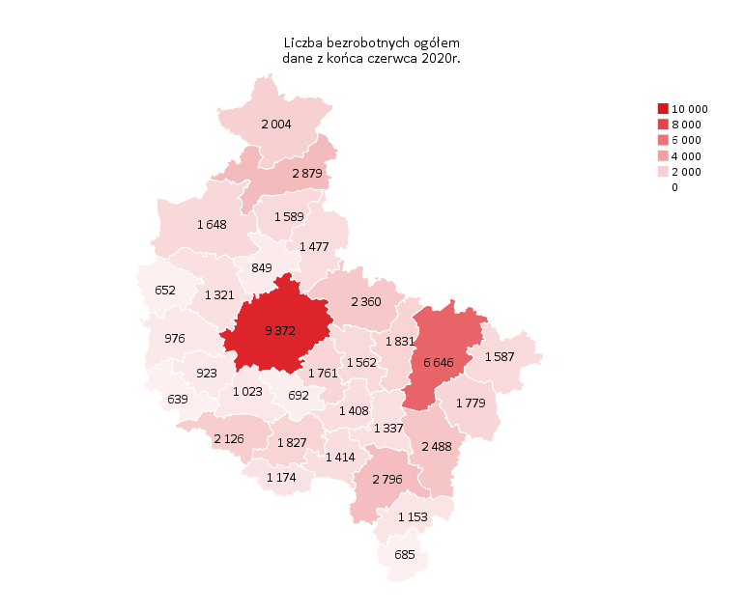
Powrót do spisu tabel

M2
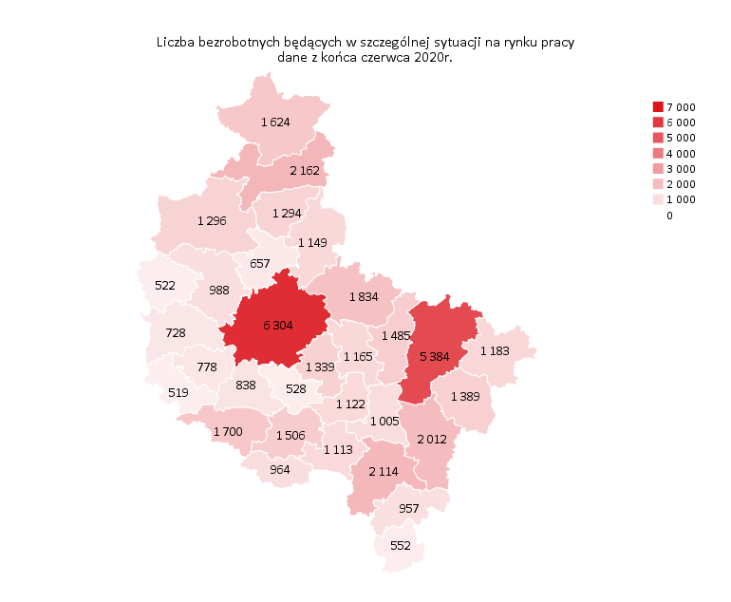
Powrót do spisu tabel

M3
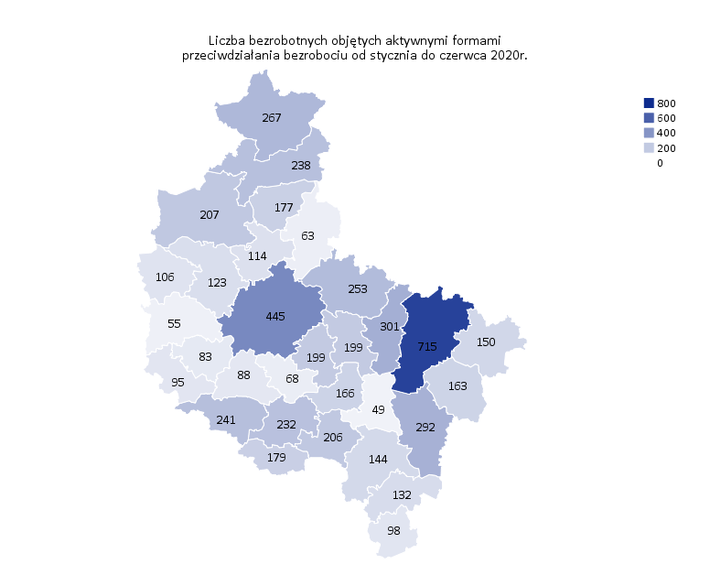
Powrót do spisu tabel

M4
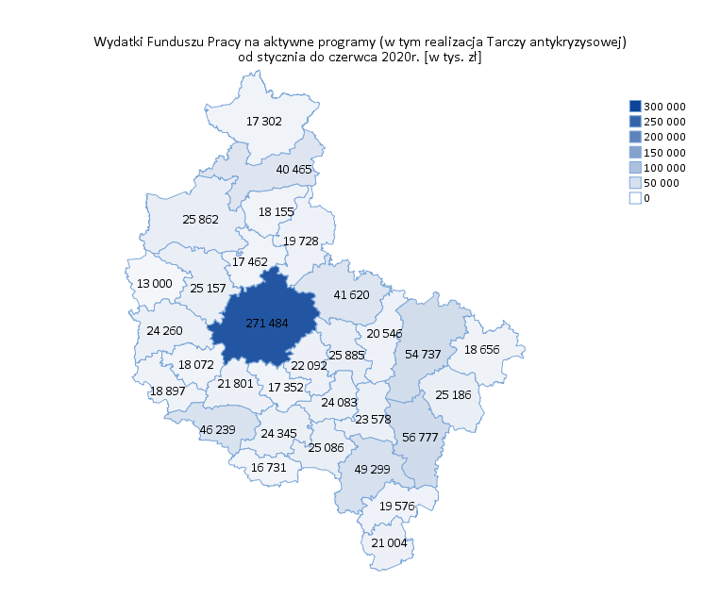
Powrót do spisu tabel

M5

Powrót do spisu tabel

M6
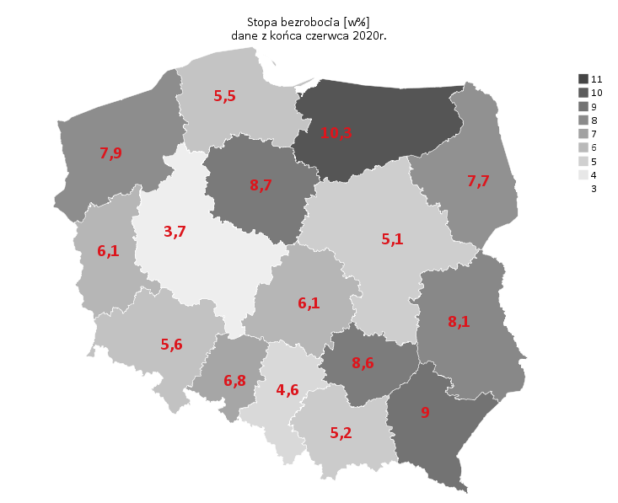
Powrót do spisu tabel

